1
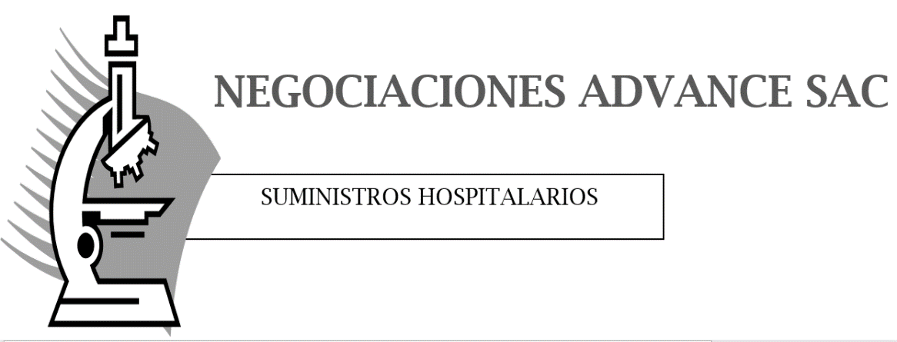

 |  |  |  | PROFORMA

 |  |  |  | FECHA | 4 | 7 | 19

 |  |  |  | RUC | 123456789

SEÑOR(ES):
ATENCIÓN: | SRES. ABASTECIMIENTO
DIRECCIÓN:

Cantidad | Unidad | Producto | P. Unitario | Sub Total

